상품제안서
이노젠 i-cooler Neo 네오 LED 플래시 라이트 겸용 휴대용 선풍기 4,000mAh | 상품코드: F26103

 |  |  |  |  |  |  | 02-412-0044 | www.easy1.co.kr
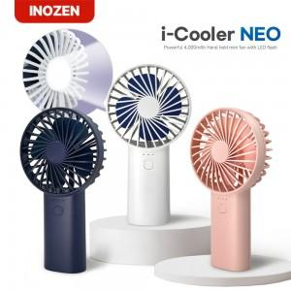

【상세/제작정보】

【인쇄/포장옵션】 | 실크, 레이저, DTF1곳 / 포장지포장

【공급단가】 | 수량 | 100~ | 300~ | 500~ | 1,000~ | 3,000~
*VAT별도 | 단가 | 9,320원 | 9,160원 | 9,000원 | 8,840원 | 8,690원

【상품 URL】 | http://www.easy1.co.kr/src/goods_detail.php?gdno=26103

